GUIA
ESCRITÓRIO DE GERENCIAMENTO DE PROJETOS E METAS Subsecretaria de Planejamento e Acompanhamento de Resultados • Casa Civil
FLUXO DE DOCUMENTOS DE MODELAGEM DE PROCESSOS - METODOLOGIA
DATA DESTA VERSÃO: 08/01/2019
1. Apresentação
Esse manual foi elaborado com o objetivo de apresentar a metodologia de Modelagem de Processos utilizada pelo EGP-Rio, em conjunto com os órgãos e entidades municipais, com foco na otimização, racionalização e redução de prazos e custos dos seus processos de negócios.
A Resolução CVL nº 99, de 28/05/2018, publicou as competências da Secretaria Municipal da casa Civil - CVL e de toda a sua estrutura. O Escritório de Gerenciamento de Projetos e Metas - EGP-Rio, da Prefeitura da Cidade do Rio de Janeiro - PCRJ, possui entre suas competências, definir diretrizes de atuação da Coordenadoria Técnica de Modelagem de Processos - CTMP.
As competências da Coordenadoria são:
- Elaboração de projetos de mapeamento e redesenho de processos de negócio voltados para acompanhamento de resultados e gerenciamento dos projetos definidos como estratégicos;
- Simplificação e racionalização de processos de negócio em projetos definidos como estratégicos, com vistas a sua modernização, à redução de tempo de execução e à melhoria da eficácia da gestão;
- Pesquisa e desenvolvimento de novas metodologias e ferramentas de gestão, na área de modelagem de processos;
- Definir metodologia e apoiar os órgãos e entidades na análise e modelagem de processos de negócio, com foco na otimização, racionalização e redução de prazos e custos, no âmbito da PCRJ;
- Manter registro dos processos identificados e modelados nos diversos órgãos, contribuindo para a gestão do conhecimento dentro da PCRJ.
A Modelagem de Processos gera diversos benefícios, como entender como um processo de negócio é realizado por todos os agentes; promover a Gestão do Conhecimento; apoiar a Gestão de Competências; Auxiliar o desenvolvimento de sistemas; auxiliar a definição de indicadores.
As organizações usualmente são estruturadas a partir de uma visão Funcional. O Mapeamento de Processos auxilia na visualização da organização a partir da ótica das suas entregas aos clientes, com as ações necessárias por parte de todos os setores da organização, buscando a otimização de seus recursos.
A Modelagem de Processos busca mapear a situação atual (as is) de um processo de negócio, sugerindo um redesenho com melhorias, para alcançar a situação futura (to be) ideal. Com isso, pode-se otimizar a forma como a organização se estrutura e realiza suas ações, melhorando o resultado final, suas entregas aos clientes e o alcance de seus objetivos.
A metodologia proposta neste manual é composta por sete fases, visando à melhoria contínua dos processos de negócio da Prefeitura. Ela foi elaborada a partir da pesquisa em diversos materiais, como livros de autores renomados, artigos acadêmicos, áreas similares em outros municípios ou esferas, materiais de consultorias especializadas, materiais de cursos, além do BPM CBOK, um guia para gerenciamento de processos.
2. Conceitos Básicos
- Macroprocesso: Conjunto de processos que guardam similaridade entre si, vistos de forma abrangente. Mapeado em conjunto com o Órgão, utilizando o PowerPoint.
- Processo: Sequência de atividades realizadas por atores em uma organização, gerando produtos ou serviços, num ciclo que se repete com certa frequência. Mapeado em conjunto com o Órgão, utilizando o Bizagi Modeler.
- Atividade: Conjunto de tarefas necessárias para entregar uma parte específica e definível de um produto ou serviço. As atividades são representadas no Bizagi Modeler e compõem o processo mapeado.
- Tarefa: Decomposição de atividades em um conjunto de passos ou ações para realizar o trabalho em um determinado cenário. Comumente representada através de um Procedimento Operacional Padrão (POP).
3. Fases do Projeto de Modelagem de Processos
O projeto de Modelagem de Processos de negócio foi dividido em sete fases, que são realizadas pela Coordenadoria Técnica de Modelagem de Processos, em conjunto com o Órgão solicitante.
3.1 Planejar a Demanda de Modelagem
Nessa fase é feito o registro das demandas de projetos de Modelagem de Processos que serão realizados pela Coordenadoria Técnica de Modelagem de Processos do EGP-Rio. O setor interessado deve preencher a solicitação inicial no Formulário de Registro de Demanda – Etapa 1, com as informações e expectativas do solicitante, e em consonância com as premissas estipuladas:
1. Devem ser indicados um Dono do Processo¹ e um Patrocinador do Projeto² de Modelagem.
2. O Dono deve indicar a equipe para participar de reuniões.
3. A Equipe deve possuir tempo disponível para o projeto de modelagem e conhecimento técnico sobre suas atividades no processo e preferencialmente ser a mesma durante todo o projeto.
4. O Dono deve providenciar infraestrutura para as reuniões (sala de reunião com projetor) assim como transporte da equipe do EGP-Rio para o órgão, se necessário.
5. Ao final do projeto de modelagem, o Dono do Processo terá papel importante no acompanhamento do Plano de Ação e dos indicadores junto à equipe e poderá contar com o apoio de um AGPM setorial.
6. As demandas de Modelagem de Processos serão priorizados de acordo com critérios definidos pelo EGP-Rio em uma Fila de Demandas.
7. O projeto poderá ser repriorizado de acordo com as demandas da Coordenadoria, nos casos seguintes:
- Em caso de falta de quórum por 2 vezes nas reuniões agendadas, que comprometa o avanço da modelagem;
- Em caso de pendências, como validações atrasadas, por mais de 1 semana por parte do órgão.
8. Outras premissas podem ser levantadas caso a caso.
Após a definição do processo de negócio a ser modelado, o órgão solicitante, em conjunto com a Coordenadoria, definirá o escopo do projeto com apoio do Formulário de Registro de Demanda – Etapa 2. Neste documento também define-se a equipe que participará das reuniões, além do Dono do processo e o Patrocinador do projeto.
Em seguida, a CTPM atualiza a Fila de Demandas, realizando as priorizações conforme critérios previamente definidos, e agenda as reuniões necessárias para início do trabalho.
_________________
¹ Dono do Processo: Agente com poder de convocar e motivar a equipe responsável com conhecimento técnico do processo. Ele deve ter conhecimento macro sobre o processo, participar de todas as reuniões de modelagem, avaliar composição da equipe em caso de adaptações (inclusão posterior de participantes), providenciar infraestrutura para as reuniões, decidir com a equipe sobre caminhos a serem seguidos no redesenho, tomar as decisões cabíveis, e acompanhar indicadores e Plano de Ação com o EGP.
² Patrocinador do Projeto de Modelagem: É o apoio do nível estratégico interessado na demanda de modelagem. É responsável por indicar a equipe participante, em conjunto com o Dono do Projeto de Modelagem, e por validar as sugestões de melhoria e as premissas para o redesenho.
3.2 Desenhar Macroprocessos e níveis
A definição dos macroprocessos consiste no levantamento dos processos necessários para gerar ou entregar produtos ou serviços a um beneficiário, permitindo uma melhor visualização do valor ou benefício agregados nos processos e sendo utilizada na definição dos resultados e indicadores de organizações. A partir disso, é possível desdobrar o funcionamento da organização em processos e subprocessos, facilitando o alinhamento entre a estratégia e as atividades efetivamente realizadas.
Assim, nessa fase definem-se os principais macroprocessos da organização, utilizando o Power Point. Os macroprocessos são organizados em níveis, conforme sua complexidade. Cada nível fornece detalhes adicionais sobre o nível imediatamente superior. Eles ajudam a identificar as interfaces entre os processos. O número de níveis (1,2,...,n+1) é variável e deve ser suficiente para tornar possível o entendimento de como os processos se encaixam para produzir os resultados.
3.3 Desenhar SIPOC
SIPOC são as iniciais de Suppliers (fornecedores), Inputs (entradas), Process (processo), Outputs (Saídas) e Clients (clientes). Trata-se de uma matriz que auxilia a entender o escopo do processo, e delimitar onde ele começa e termina. Essa técnica descreve a sequência "Fornecedor-Entrada-Processo-Saída-Cliente" usada para verificar se as entradas do processo correspondem às saídas dos processos anteriores, bem como se as saídas do processo correspondem às entradas esperadas pelos processos seguintes.
Por meio dessa ferramenta definem-se o objetivo do processo, o suporte utilizado (quais as ferramentas, equipamentos, sistemas e instalações utilizados por ele) e a regulação referente a ele (normas, diretrizes, padrões, legislação).
3.4 Desenhar Mapa de Processo e Identificar Problemas e Oportunidades
Para construir o Mapa de Processo, utiliza-se a linguagem Business Process Management Notation – BPMN, e o software gratuito Bizagi Process Modeler. BPMN é o conjunto de padrões gráficos que especificam símbolos usados em diagramas e modelos de processos. Ela permite modelar diferentes aspectos de fluxos de processos e fluxos de trabalho, além de proporcionar a padronização de símbolos e uniformizar a terminologia e técnica de modelagem. O Bizagi é uma ferramenta para criação de fluxogramas de processos através da notação BPMN. Ela permite aos usuários organizarem graficamente vários processos e as relações existentes em cada etapa. Essa estruturação é uma maneira eficiente de visualizar um processo como um todo, identificando problemas e apontando a solução para eles.
A identificação de problemas e oportunidades de melhorias do processo auxilia na compreensão das causas e na organização de sugestões de melhorias para tratar os problemas e/ou melhorar o processo. Para isso, deve-se analisar todo o mapa do processo a fim de identificar questões como: entradas e saídas não conformes, atividades ineficientes, sem resolutividade, duplicadas, e que não agregam valor ao processo, retrabalho, fornecedores ou clientes insatisfeitos, interface mal definida com fornecedores e com clientes, atividades de suporte que não agilizam o processo, legislação com oportunidade de atualização.
Os problemas e oportunidades identificados servirão de base para a elaboração do redesenho e do Plano de Ação.
3.5 Elaborar Proposta de Redesenho do Processo
A elaboração do redesenho do processo, também no Bizagi, é realizada a partir das soluções para os problemas e oportunidades levantadas pela equipe durante a fase de mapeamento da situação atual. O objetivo desse redesenho é melhorar o processo, tornando-o mais eficiente.
As melhorias no processo podem ocorrer de diversas maneiras, como: redução de perdas (eliminar, simplificar, integrar, automatizar atividades - Princípios de Hammer), otimização de atividades (padronizar ou customizar quando fizer sentido), SCAMPER (Substituir, Combinar, Adaptar, Modificar, Procurar outros usos, Eliminar e Rearrumar) e melhoria da comunicação entre as áreas.
A proposta de redesenho e suas premissas deverão ser validadas pelo Patrocinador antes da elaboração do Plano de Ação.
3.6 Definir Indicadores de Desempenho
Os indicadores de desempenho tornam possível acompanhar o desenvolvimento do redesenho. Através deles pode-se avaliar se as mudanças implementadas estão gerando resultados positivos para o processo. Além disso eles refletem se o emprego dos recursos foi eficiente no processo, e podem, ainda, indicar oportunidades de melhoria em fases do processo.
Conforme o CBOK, para elaborar os indicadores, deve-se condiderar as seguintes dimensões:
Tempo: de ciclo, de entrega a partir de uma solicitação, de preenchimento do pedido, de espera, médio entre falhas
Custo: de serviço, de logística, de mão de obra
Capacidade: atividades por unidade de tempo, n° solicitações máximo possível
Qualidade: taxa de defeito, confiabilidade do serviço, percepções do serviço pelo cidadão, experiência de atendimento
3.7 Plano de Ação e Acompanhamento
O Plano de Ação é elaborado a partir da validação do redesenho pelo patrocinador. Nesse documento, registram-se as ações propostas para solucionar as causas dos problemas e para a execução das melhorias sugeridas. Definiem-se também os responsáveis e os prazos estipulados para cada uma das ações, com o obejtivo de auxiliar a implementação do redesenho.
Ele será acompanhado pelo Dono do Processo, com apoio do EGP-Rio.
Para que a implementação do redesenho seja garantida, deve-se buscar o comprometimento da equipe do projeto de modelagem com liderança do Dono do Processo, refletir se as ações do Plano de Ação são suficientes para chegar ao redesenho, e acompanhar a evolução dos indicadores de desempenho.

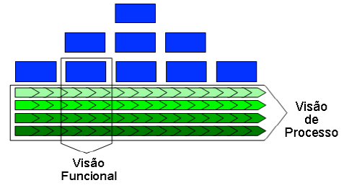

Fonte: CAMPOS PAIVA (2008).

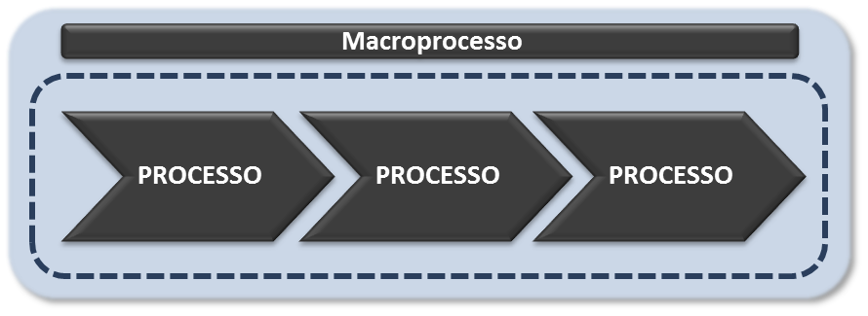

Fonte: CVL/SUBPAR/EGP-Rio/CTMP

Fonte: CVL/SUBPAR/EGP-Rio/CTMP

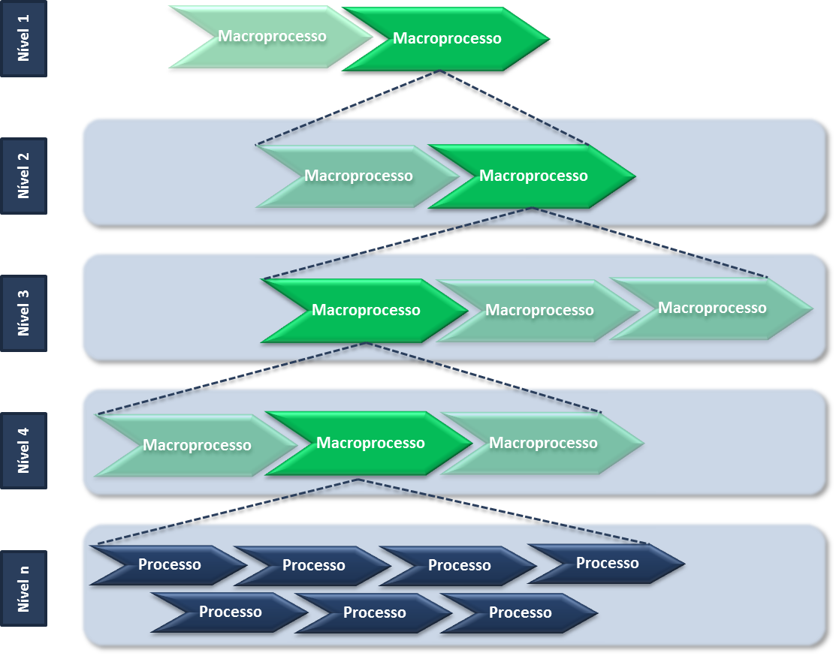

Fonte: CVL/SUBPAR/EGP-Rio/CTMP

ATUALIZAÇÕES
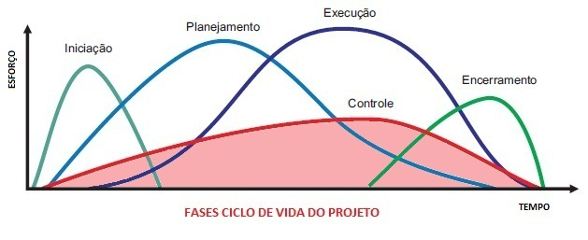
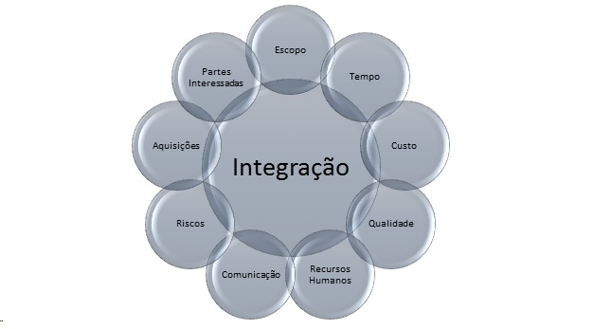
ESCRITÓRIO DE GERENCIAMENTO DE PROJETOS E METAS Subsecretaria de Planejamento e Acompanhamento de Resultados • Casa Civil
ATUALIZAÇÕES
XX/XX/201X | Lançamento da primeira versão oficial da Metodologia Simplificada de Modelagem de Processos EGP-Rio

